Descripción1
Pilar 1. Productividad

Pilar 2. Construcción de Integridad
Pilar 3. Gestión cultural
Pilar 4. Desarrollo persona-equipo
Productividad | 55% | Objetivos institucionales / compromisos gerenciales | Valoración de las competencias comunes y directivas
Construcción de integridad | 15%
Gestión cultural | 15%
Desarrollo de personas y equipos | 15%
Total | 100%

Descripción
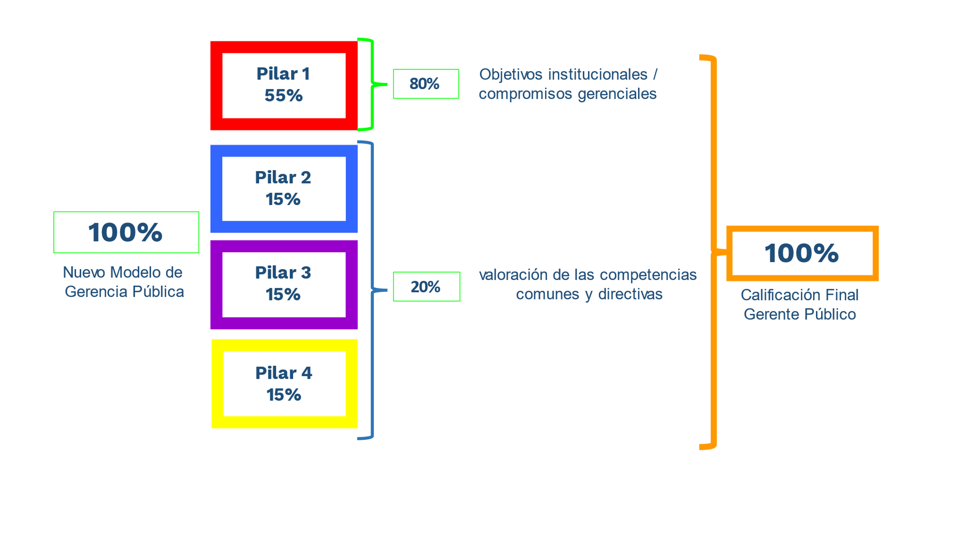
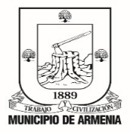 | ACUERDOS DE GESTION Departamento Administrativo de Fortalecimiento Institucional Proceso 12. Talento Humano. | Codigo: R-DF-PTH-138
 |  | Fecha: 16/02/2023
 |  | Version:001
 |  | Pagina:

